fig1
1. Variation mensuelle des séries les plus touchées par la hausse de juillet 2018

Champ : France métropolitaine.
Note de lecture : le nombre d’agressions sexuelles autres que les viols enregistrées par la police et la
gendarmerie nationales pour juillet 2018 est supérieur de 22% à celui de janvier.
Sources : SSMSI, Base des crimes et délits enregistrés par la police et la gendarmerie - Données CVS-CJO, base
100 en janvier 2018. Regroupement par date d’enregistrement.

 | libellé | janvier | février | mars | avril | mai | juin | juillet | août | septembre | octobre | novembre | décembre
 | vols violents sans arme | 100 | 95 | 98 | 99 | 97 | 101 | 109 | 100 | 101 | 96 | 96 | 101
 | vols sans violence contre personnes | 100 | 96 | 97 | 96 | 95 | 97 | 107 | 101 | 101 | 99 | 100 | 102
 | agressions sexuelles hors viols | 100 | 103 | 107 | 106 | 103 | 113 | 122 | 112 | 116 | 114 | 110 | 109

fig2
1. Infractions sans violence les plus fréquentes pendant la semaine de la finale de la coupe du monde 2018 de la FIFA, en écarts de pourcentage journalier comparés à l’année précédente

Champ : France métropolitaine.
Note de lecture : pour les vols de deux roues motorisés, le pourcentage de faits que représente le
dimanche 15 juillet 2018 dans la semaine correspondante est 15 points plus haut que le pourcentage
de faits que représentait le dimanche 16 juillet 2017 dans la semaine correspondante.
Sources : SSMSI, Base des crimes et délits enregistrés par la police et la gendarmerie. Regroupement par jour de début de faits.

Infractions sans violence les plus fréquentes | lundi | mardi | mercredi | jeudi | vendredi | samedi | dimanche
cambriolages | -1 | 0 | -1 | -4 | -1 | 2 | 5
vols dans véhicules | -1 | 1 | -1 | -5 | 2 | -1 | 4
vols accessoires véhicules | -2 | 0 | 0 | -3 | 4 | -2 | 3
vols sans violence contre personnes | -2 | 2 | -2 | -5 | -4 | -4 | 14
vols automobiles | -2 | -1 | -2 | -4 | 4 | 0 | 6
vols deux roues motorisés | -2 | 4 | -4 | -7 | -3 | -2 | 15

fig3
3. Infractions avec violence les plus fréquentes pendant la semaine de la finale de la coupe du monde 2018 de la FIFA, en écarts de pourcentage journalier comparés à l’année précédente

Champ : France métropolitaine.
Note de lecture : pour les vols violents sans armes, le pourcentage de faits que représente le dimanche
15 juillet 2018 dans la semaine correspondante est 20 points plus haut que le pourcentage de faits que
représentait le dimanche 16 juillet 2017 dans la semaine correspondante. Cet écart important reﬂète
une intensité plus forte de la délinquance le jour de la finale de la coupe du monde de football.
Sources : SSMSI, Base des crimes et délits enregistrés par la police et la gendarmerie. Regroupement par date de début de faits.

Infractions violentes les plus fréquentes | lundi | mardi | mercredi | jeudi | vendredi | samedi | dimanche
vols violents sans arme | -4 | 1 | -2 | -4 | -7 | -4 | 20
coups et blessures volontaires | -1 | 0 | 0 | -2 | -6 | -1 | 10
vols avec armes | -1 | 4 | 4 | 7 | -3 | -6 | -5
viols | -4 | 3 | 0 | 0 | -3 | -5 | 9
autres agressions sexuelles | -2 | 2 | 8 | -6 | 0 | -13 | 10

fig5
5. Délits sans violence les plus fréquents : diﬀérence de nombre de faits
enregistrés entre le 15 juillet 2018 et le 16 juillet 2017 (heure par heure)
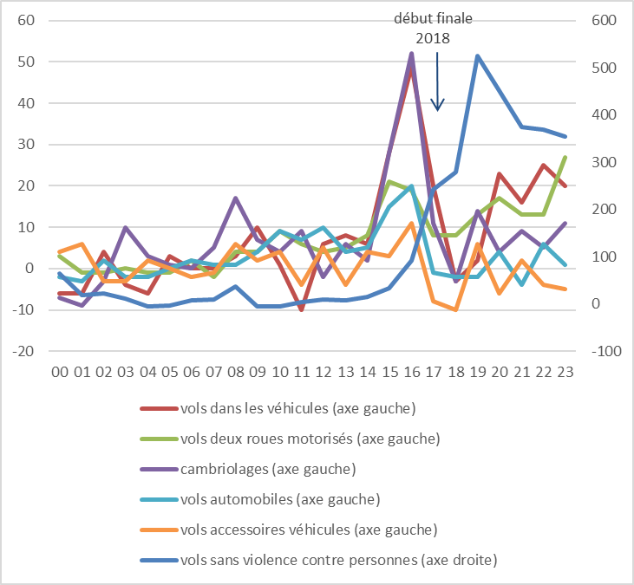

Champ : France métropolitaine.
Note de lecture : La comparaison du 15 juillet 2018 au 16 juillet 2017, révèle 525 faits supplémentaires de vols
sans violence contre les personnes commis entre 19h et 20h.
Sources : SSMSI, Base des crimes et délits enregistrés par la police et la gendarmerie - Regroupement par heure de début de faits.

Différence du nb de faits entre 2018 et 2017 pour les infractions sans violence les plus fréquentes | 00 | 01 | 02 | 03 | 04 | 05 | 06 | 07 | 08 | 09 | 10 | 11 | 12 | 13 | 14 | 15 | 16 | 17 | 18 | 19 | 20 | 21 | 22 | 23
vols sans violence contre personnes (axe droite) | 64 | 18 | 22 | 11 | -6 | -4 | 8 | 9 | 38 | -6 | -6 | 4 | 9 | 8 | 16 | 34 | 92 | 243 | 280 | 525 | 451 | 375 | 370 | 354
vols dans les véhicules (axe gauche) | -6 | -6 | 4 | -4 | -6 | 3 | 0 | 0 | 3 | 10 | 1 | -10 | 6 | 8 | 6 | 28 | 49 | 20 | -3 | 2 | 23 | 16 | 25 | 20
vols deux roues motorisés (axe gauche) | 3 | -1 | -1 | 0 | -1 | -1 | 2 | -2 | 4 | 4 | 9 | 6 | 4 | 5 | 8 | 21 | 19 | 8 | 8 | 13 | 17 | 13 | 13 | 27
cambriolages (axe gauche) | -7 | -9 | -3 | 10 | 3 | 1 | 0 | 5 | 17 | 7 | 4 | 9 | -2 | 6 | 2 | 28 | 52 | 11 | -3 | 14 | 4 | 9 | 5 | 11
vols automobiles (axe gauche) | -2 | -3 | 2 | -2 | -2 | 0 | 2 | 1 | 1 | 4 | 9 | 7 | 10 | 4 | 5 | 15 | 20 | -1 | -2 | -2 | 4 | -4 | 6 | 1
vols accessoires véhicules (axe gauche) | 4 | 6 | -3 | -3 | 2 | 0 | -2 | -1 | 6 | 2 | 4 | -4 | 5 | -4 | 4 | 3 | 11 | -8 | -10 | 6 | -6 | 2 | -4 | -5

fig6
6. Crimes et délits violents les plus fréquents : diﬀérence de nombre de faits
enregistrés entre le 15 juillet 2018 et le 16 juillet 2017 (heure par heure)
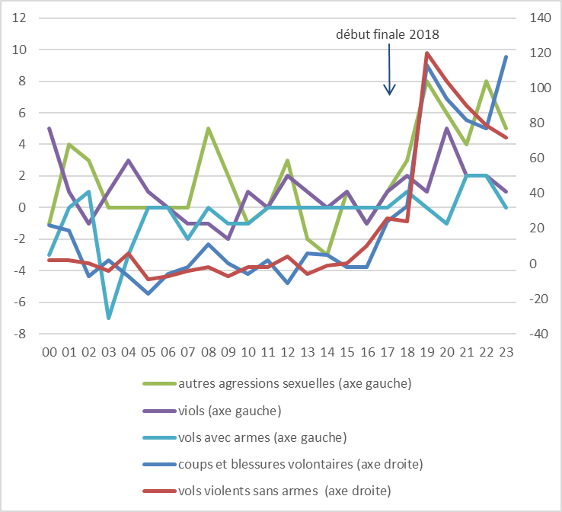

Champ : France métropolitaine.
Note de lecture : La comparaison du 15 juillet 2018 au 16 juillet 2017, révèle 113 faits supplémentaires
de coups et blessures volontaires commis entre 19h et 20h.
Sources : SSMSI, Base des crimes et délits enregistrés par la police et la gendarmerie - Regroupement par heure de début de faits.

Différence du nb de faits entre 2018 et 2017 pour les infractions violentes les plus fréquentes | 00 | 01 | 02 | 03 | 04 | 05 | 06 | 07 | 08 | 09 | 10 | 11 | 12 | 13 | 14 | 15 | 16 | 17 | 18 | 19 | 20 | 21 | 22 | 23
coups et blessures volontaires (axe droite) | 22 | 19 | -7 | 2 | -7 | -17 | -6 | -2 | 11 | 0 | -6 | 2 | -11 | 6 | 5 | -2 | -2 | 24 | 33 | 113 | 94 | 82 | 77 | 118
vols violents sans armes (axe droite) | 2 | 2 | 0 | -4 | 6 | -9 | -7 | -4 | -2 | -7 | -2 | -2 | 4 | -6 | -1 | 0 | 10 | 26 | 24 | 120 | 104 | 90 | 79 | 72
autres agressions sexuelles (axe gauche) | -1 | 4 | 3 | 0 | 0 | 0 | 0 | 0 | 5 | 2 | -1 | 0 | 3 | -2 | -3 | 1 | -1 | 1 | 3 | 8 | 6 | 4 | 8 | 5
viols (axe gauche) | 5 | 1 | -1 | 1 | 3 | 1 | 0 | -1 | -1 | -2 | 1 | 0 | 2 | 1 | 0 | 1 | -1 | 1 | 2 | 1 | 5 | 2 | 2 | 1
vols avec armes (axe gauche) | -3 | 0 | 1 | -7 | -3 | 0 | 0 | -2 | 0 | -1 | -1 | 0 | 0 | 0 | 0 | 0 | 0 | 0 | 1 | 0 | -1 | 2 | 2 | 0

